Anexo1
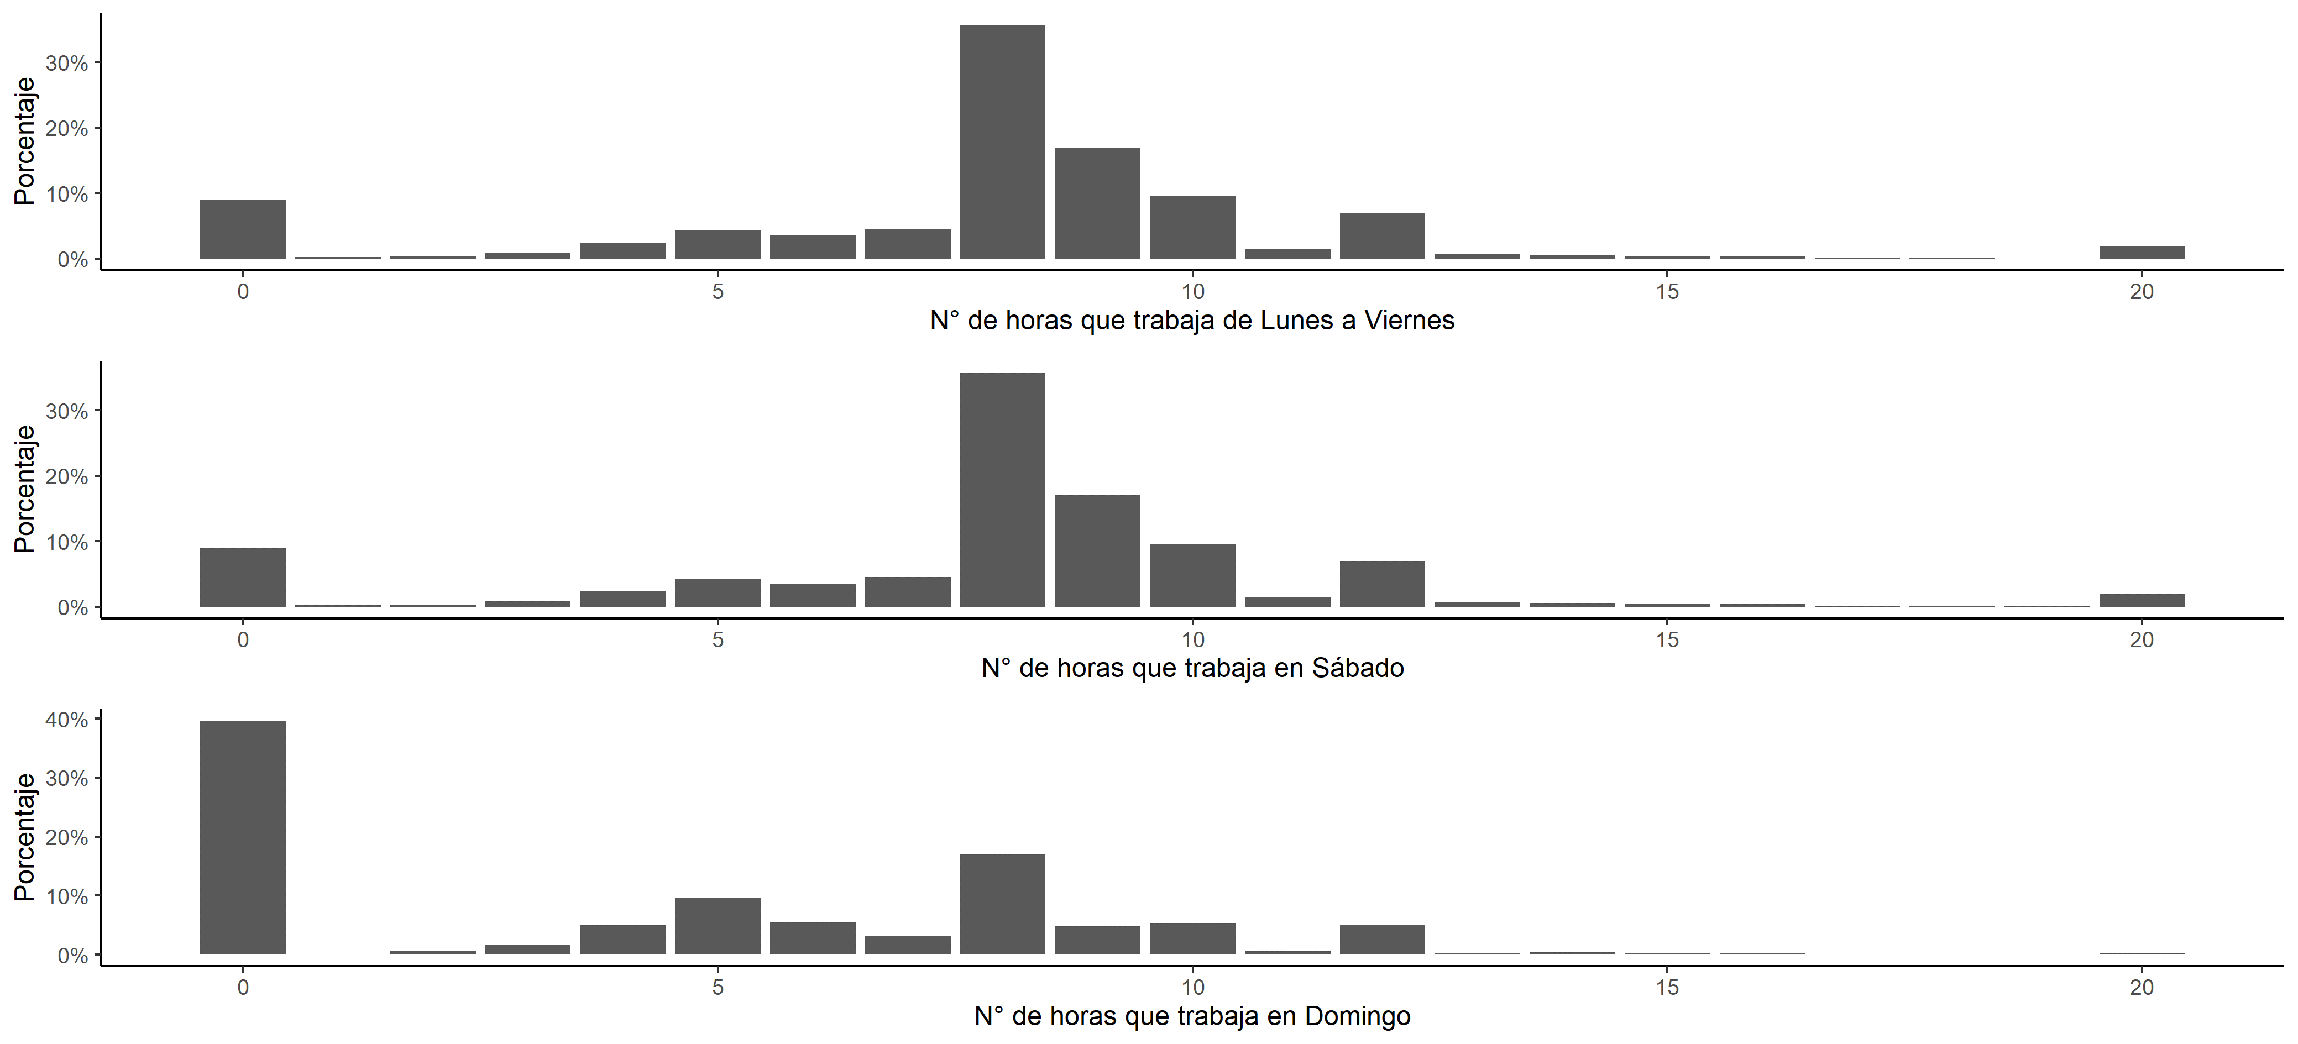
Anexo 1. Distribución de los trabajadores independientes según el número de horas diarias trabajadas en promedio de lunes a viernes, en sábado y en domingo

